概要図
１．処理概要

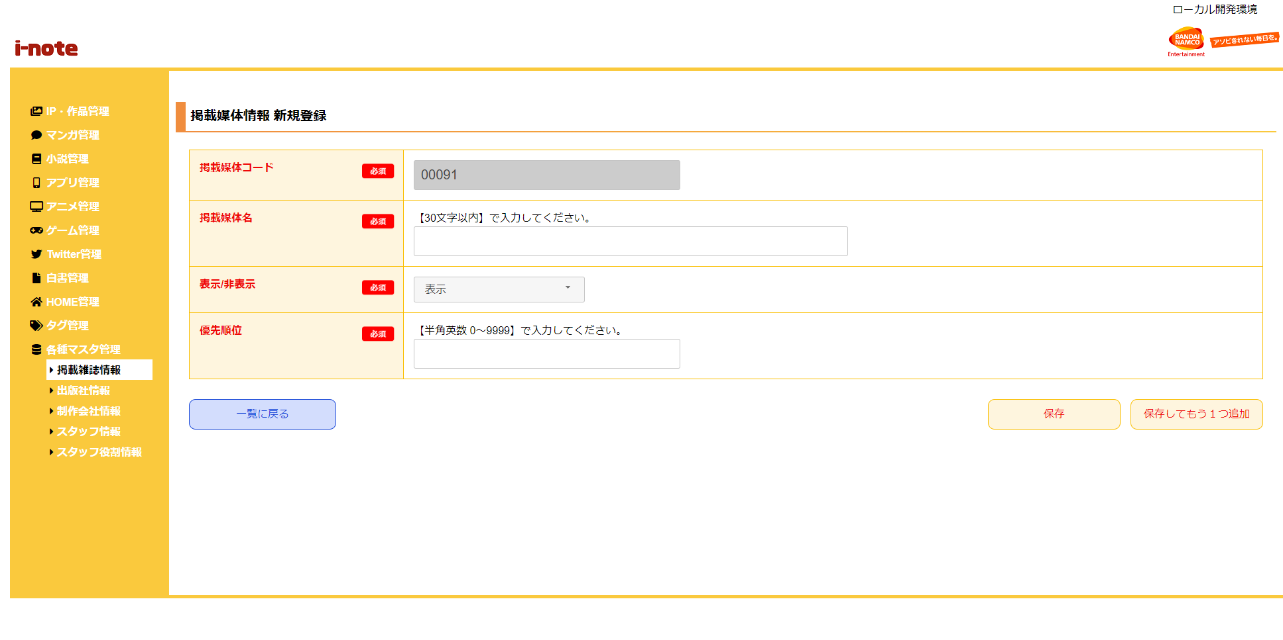
 | 初期表示
 |  | [1] | 掲載媒体情報 新規登録情報入力領域
 |  |  | 領域説明： | 掲載媒体情報新規登録に必要な情報を入力する。
１
 |  |  | 要素名 |  | 説明
 |  |  | 掲載媒体コード |  | 掲載媒体コード、半角数字5桁を自動発行する。
 |  |  | 掲載媒体名 |  | 掲載媒体名を30文字以内で入力する。
 |  |  |  |  | 月刊アクション
 |  |  | 表示/非表示 |  | フロント画面で表示するフラグ。
 |  |  | 優先順位 |  | 優先順位を４桁以内（0～9999）の数字で入力する。
 |  |  |  |  | 数字大きいほうがフロント画面で優先表示する。

2
 |  | [2] | ボタン表示領域
 |  |  | 領域説明： | 掲載媒体情報一覧画面への戻り遷移、掲載媒体マスタへの登録を行う。

 |  |  | 要素名 |  | 説明
 |  |  | 一覧に戻るボタン |  | 掲載媒体情報 一覧画面に遷移する。
 |  |  | 保存ボタン |  | 入力された情報を掲載媒体マスタに登録し、掲載媒体情報 一覧画面に遷移する。
 |  |  | 保存してもう1つ追加ボタン |  | 入力された情報を掲載媒体マスタに登録し、掲載媒体情報 新規登録画面に遷移する。

